Listado de diseño
N | COMPONENTE | CONSIDERACIONES | DISEÑO STL | DESCRIPCIÓN | PARA QUE SE USA | IMPRESORA | MEDIDA (L,A,A)MM | CANTIDAD | INSTRUCCIONES DE MONTAJE | COMP RELACIONADO | FOTO | LINK A FOTO
1 | H1 MANGO | Realizar herramienta multifuncional considerando utilizar sólo la impresora de metal para piezas que tengan que estar en fricción o de esfuerzo. Utilizar la impresora de plástico para el mango. | H1 STL | Pieza realizada en plástico de forma que se pueda agarrar con un guante espacial o no permitiendo acomplar varios elementos. | Para atornillar, martillo, medir, comer y alojar | PLÁSTICO | 150 x 30 x 30 | 1 | Se utiliza incorporando las herramientas de metal para su utilización en los sistema rosca o de encaje. Luego del mango. El martillo puede ser utilizado también como palanca una vez colocado en el mango. | 2 a 12 |  | MANGO | MANGO IZQ
2 | H2 CUADRADA 1 |  | H2 STL | Herramienta atornillador cuadrado | Para atornillar piezas de 5 mm | METAL | 7,9 X 7,9 X 13 | 1 | Se coloca en el H1 MANGO | 1
3 | H3 CUADRADA 2 |  | H3 STL | Herramienta atornillador cuadrado | 6 mm | METAL | 7,9 X 7,9 X 13 | 1 | Se coloca en el H1 MANGO | 1
4 | H4 CUADRADA 3 |  | H4 STL | Herramienta atornillador cuadrado | 7 mm | METAL | 7,9 X 7,9 X 13 | 1 | Se coloca en el H1 MANGO | 1
5 | H5 PLANA 1 |  |  | Herramienta atornillador plano | 5 mm | METAL | 7,9 X 7,9 X 14 | 1 | Se coloca en el H1 MANGO | 1
6 | H6 PLANA 2 |  |  | Herramienta atornillador plano | 6mm | METAL | 7,9 x 7,9 x 15 | 1 | Se coloca en el H1 MANGO | 1
7 | H7 PLANA 3 |  |  | Herramienta atornillador plano | 7 mm | METAL | 7,9 x 7,9 x 16 | 1 | Se coloca en el H1 MANGO | 1
8 | H8 P MARTILLO |  | H8 STL | Pieza de plástico que es la cabeza de un martillo alojando elementos metálicos de protección | Para martillar rocas u otros elementos | PLÁSTICO | 95 x 20 x 20 | 1 | El mismo se coloca por medio del perno H12 de metal al mango de la herramienta H1 | 1 Y 12
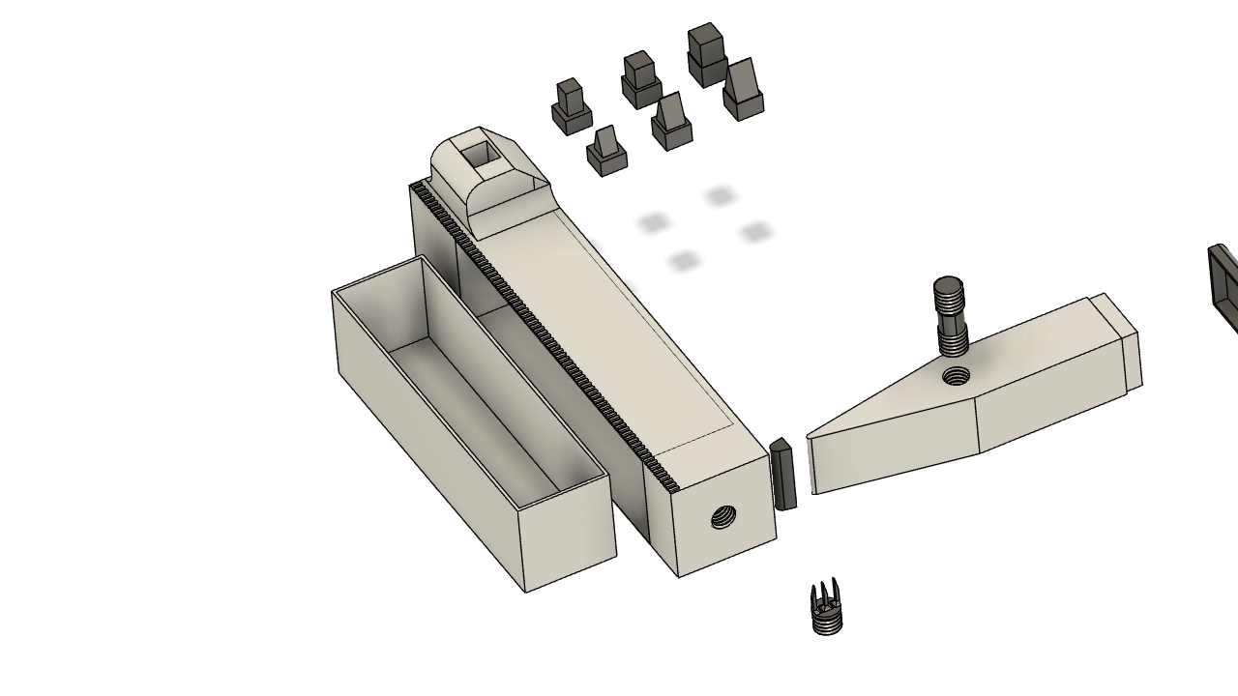
9 | H9 M MARTILLO |  | H9 STL | Pieza de metal para soportar impacto | Se utiliza alojando en la cabeza del martillo | METAL | 20 x 20 x 5 | 1 | La misma se encaja en el H8 P MARTILLO | 8
10 | H10 M PUNTA MARTILLO |  |  | Pieza de metal para soportar impacto | Se utiliza alojando en la cabeza del martillo | METAL | 21 x 4 x 5 | 1 | La misma se encaja en el H8 P MARTILLO | 8
11 | H11 M TENEDOR |  |  | Herramienta para ser enroscas con terminacion con punta | para comer o raspar, rallar pequeñas cosas | METAL | 8 x 8 x 16 | 1 | La misma se encaja en el H1 MANGO | 1
12 | H12 M PASADOR |  |  | pieza cilindra con rosa | para unir la herramienta universar a la cabeza del martillo | METAL | 8 x 8 x 23 | 1 | El mismo se enrosca entre H8 Y H1 | 1 Y 8
13 | H13 P CAJA DE HERRAMIENTAS |  |  | Caja de usos múltiples o herramientas | Para guardar herramientas u otros objetos | PLÁSTICO | 107 x 28 x 29,2 | 1 | La misma se desliza en el interior de la H1 MANGO | 1
14 | C1-CUBIERTA ROVER | Se consideró dimensiones de la cubierta y rueda del Rover. 500 x 400 mm. Realización de una protección para ingreso de piedras. Limitaciones de las impresoras de Metal y Plástico lo que se realiza en diferentes partes unidas con piezas de metal para dar rigidez a la cubierto. La cubierta se realizará con material polimero principalmene el de elevada elasticidad (tipo goma) permitiendo afrontar golpes a adaotabilidad a la rueda. |  | Cubierta armada con parte impresas en 3d de plástico y metal. | Se utiliza como reemplazo de una cubierta del Rover en caso de rotura | METAL Y PLÁSTICO | 500 X 400 | 1 | Piezas 15 a ... | 1 |  | CUBIERTA LADO EXTERIOR |  | CUBIERTA LADO INTERNO | ENSAMBLE
15 | C2-RODADURA CUB | Considerando las dimensiones de la cubierta de 400 mm de ancho y un perímetro de 1570 mm. Se utiliza la impresora de plástico (con polímero de goma). Se tuvo presente la caranatura más grande. |  | Tramo de la cubierta que se unirá por pernos metálicos al resto de las 12 que componen la cubierta del Rvoer. Se tuvo la consideración de realizar las piezas de forma de no tener la voladizo para evitar soportes. Los pernos serán centrales y de estructura alojados entre cada tramor. En el medio de cada cara se realizó un reticulado para ahorrar material y también cumple función de sistema de flexión (Amortiguación) ante golpes. La caratura es más alta para una mejor penetración en la arena e inclinadas para evitar deslizamiento. | Parte componente de la cubierta. | PLÁSTICO | 234,34 x 60 x 133,3 | 18 | Se ensambla enroscando el perno 16 y luego introduciendo la rodadura siguiente. En el sector medio se roscan los pernos 17 que se unirán a la rodadura continua. | 16,17, 23,19 |  | RODADURA CUBIERTA
16 | C3-PERNO PRINCIPAL | Que disponga rosca y sea metálico para alta resistencia | C3 STL | Perno de unión con rosca en un extrem, pate cilindra para permitier pequeños giros de la pieza continua y dispone de un extrem con sector para poder atornillar el mismo. | Perno de union principal entre rodadura. Uso Sec: Para empotrar y usar como gancho | METAL | 125 x 20 | 18 | Se enrosca en 15 | 15 |  | PERNO PRINCIPAL
17 | C4-PERNO SECUNDARIOS | Que disponga rosca y sea metálico para alta resistencia |  | Perno de unión metal. Con rosca en un extro y otro cilindro liso. Con perforación permite roscar con herramiental universal | Perno secundario para unir tramos de la cubierta. Uso Sec: Para empotrar usar como cancho | METAL |  | 54 | Se enrosca en 15 y 21 | 15 y 21 |  | PERNO SECUNDARIO
18 | C5-SOPORTE RODADURA EXTERIOR | Metalico que permita unir a la rodadura exterior. |  | Soporte de metal con alojamiento para unir la rodadura con el resto de los pernos. De metal | Soporte para unir y hacer rígido el extremo externo de la rodadura. Utilizado con 16 y 17 se usa como sistema de perchas o soportes múltiples | METAL | 60 X 10 | 6 | Se enrosca en 15 con los tornillos17. SE ajusta con la tuerca 23 | 15 y 17 |  | SOPORTE RODADURA
19 | C6-TAPA EXTERIOR | de Plástico. Solo de tapa para no ingreso de rocas | STL | Tapa exterior de rueda de plástico unidas con tornillos a la rodadura y a una parte central flotante | Tapa para limitar el ingreso de piedras al Rover. Aspas del ventilador | PLÁSTICO | 212 X 123 | 12 | Se aloja una continua a la otra unida central por el aro 20 con tornillos 21y superiormente con la rodadura uzando perno secudario 17 y principal 16 | 15, 17 20, 21 y 23 |  | TAPA EXTERIOR
20 | C7-ARO EXT CUBIERTA | De plástico. Medidas normales para la impresora. |  | Aro exterior de plástico con 6 perforaciones pasantes | Se utiliza para unir las tapas exterior con tornillos de acero | PLÁSTICO | D 123 mm | 1 | SE monta tapas 19 y posteriormente se usa el aro 20 donde se atornilla con 21 | 20 y 21 |  | ARO EXT
21 | C8-TORNILLO CUB CENTRAL | De metal a rosca |  | Tornillo de metal | Tornillo principal para sujetar tapa. uTILIZADO PERCHA, GANCHO | METAL | 22D X 25 | 6 | Para enroscar y sugetar el aro 20, tapa 19 y rueda. | 17 Y 19 |  | Utilizado en percha ganco
22 | C9-TORNILLO CUB SUP | De metal a rosca |  | Tornillo de metal | Tornillo para sujetar cubierta en la cubierta | METAL | 24D X 12 | 6 | Se enrosca en perno principal 16 para ajustar la tapa 19 | 16 y 19 |  | TORNILLO CUB SUP
23 | C10- TUERCA PERNO | De metal a rosca |  | Tuerca de 10 mm metal | Tuerca para sujetar Perno secundario | METAL | T10MM | 6 | Pernopara tornillo secundario 17 | 17 |  | TUERCA PERNO
24 | H-MESA MULTIFUNCIÓN | De cemento y metal |  | Bloque de cementos unidos con pernos de metal | Mesa de trabajo, dos niveles o más, gancho y para comer, jugar u otras actividades | CEMENTO Y METAL | 1120 X 620 X 1000 | 1 | Se ensambla colocando la mesa xx en las patas xx atornillando con perno 17 | 17, 24, 25 y 26 |  | MESA MULTIFUNCIONAL
25 | H2-MESA GENERAL | De cemento |  | Bloque de cemento con perforaciones | Mesa para encastrar en las patas | CEMENTO | 1120 X 620 X 60 | 2 | Se aloja por las patas y se ajusta con el tornillo 17 | 17 y 24 |  | MESA GENERAL
26 | H3-PATA | De cemento |  | Bloque de cemento | Pata para sosten de la mesa | CEMENTO | 1000 X 100 | 4 | Patas que se incrustan en la mesa general 25 y se atornilla con 17 | 17 y 24 |  | PATA
27 | L1-CAMA | Cama de cemento con ladrillo |  | Bloque de cemento para encastre | Encastrados puede ser usado como cama o mesa. Cama cucheta | CEMENTO |  |  | Se encastra sobre los ladrillos | 28
28 |  | Ladrillo uno |  | Bloque de cemento para encastre | Para el armado de elementos más grande ensamblando los mismos | CEMENTO | 150 X 300 | 1 | Se encastra uno arriba del otro por medio del saliente | 27
29 |  | Ladrillo large |  | Bloque de cemento para encastre | Para armado de mesa, cama | CEMENTO | 1950 x 300 x 100 | 1 | Se encastra uno arriba del otro por medio del saliente | 27 Y 28
30
31
32
33
34
35

